REQUER ESPECIF
 |  | c&m soluciones abrasivas | formato de referencia: C&M-RS-001
Logotipo |  | ESPECIFICACIÓN DE REQUERIMIENTOS DE SOFTWARE
de |  | No 1
la empresa
1 | Módulo de Login y Registro | Descripción General:Este módulo gestiona el acceso y la creación de cuentas para los diferentes actores de la cadena de suministros (Gerente, Vendedor, Cliente), permitiendo una experiencia personalizada según el perfil. RF 1.1: Registro de Usuarios El sistema debe permitir el registro de clientes y proveedores solicitando: • Identificación: NIT o Cédula (máx. 12 dígitos). • Nombre: Razón Social o Nombres completos. • Contacto: Correo electrónico y Teléfono. • Logística: Dirección de entrega. • Seguridad: Contraseña (8-15 caracteres alfanuméricos). RF 1.2: Control de Acceso (RBAC) El sistema debe validar las credenciales y diferenciar el acceso por roles: • Gerente/Vendedor: Acceso a precios mayoristas y gestión. • Cliente: Acceso a catálogo al detal y estado de pedidos. RF 1.3: Recuperación de Cuenta El sistema debe proveer una opción de "Olvidé mi contraseña" que valide la identidad mediante el correo electrónico registrado. | Alta | 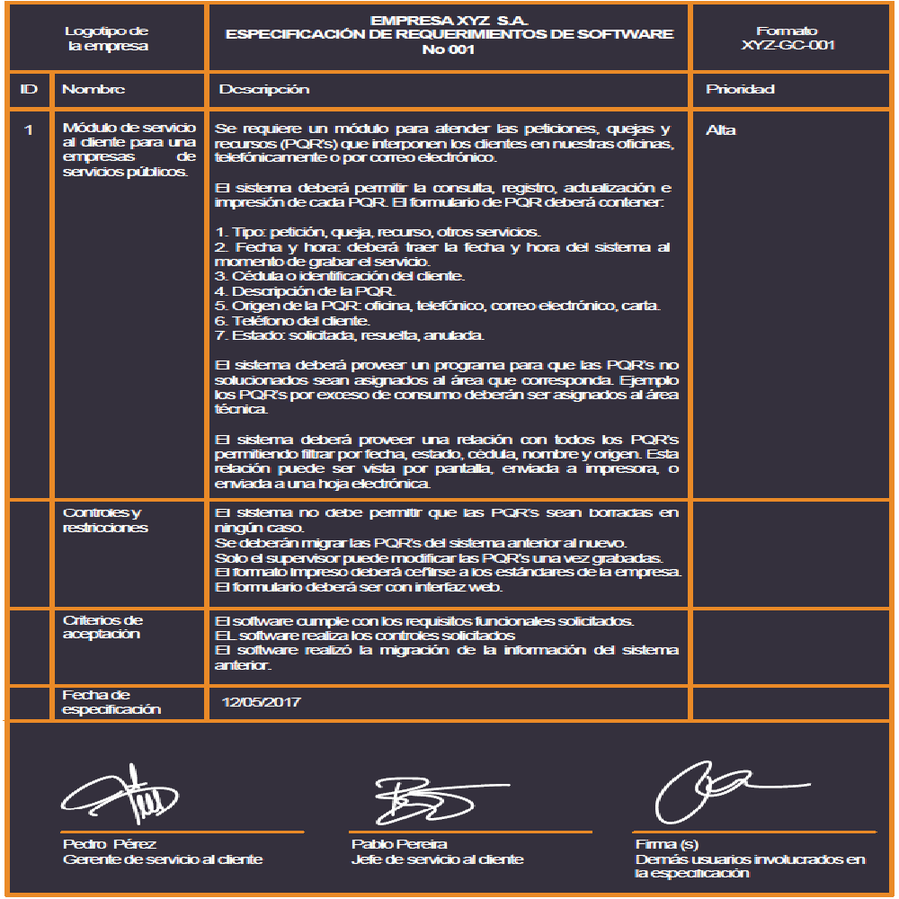
 | Controles y restricciones | • El sistema debe asignar y guardar automáticamente el perfil en la base de datos tras el registro exitoso. • El catálogo técnico mostrado debe filtrarse dinámicamente según el rol detectado en la sesión activa.
 | Criterios de Aceptación | 1. El formulario debe rechazar registros con campos obligatorios vacíos. 2. La base de datos debe almacenar la contraseña de forma segura. 3. Al iniciar sesión, el usuario debe ser redirigido a la interfaz correspondiente a su rol sin errores de permisos.
 | Fecha de especificación | 2026-03-30

 | ________________________ ______________________ ______________________
 | Firma Firma(s) Firma(s)
 | johan estiven quinero duque Jonathan Oswaldo Quijano Cardona Sneider Alvarez Santos
 | ( gerente). (cajero.) (Auxiliar de Bodega)

 |  | c&m soluciones abrasivas | formato de referencia: C&M-RS-002
Logotipo |  | ESPECIFICACIÓN DE REQUERIMIENTOS DE SOFTWARE
de |  | No 2
ID | Nombre | Descripción | Prioridad
2 | Inventario y Gestión de Gerencia | Descripción General:Este módulo centraliza el control de existencias, la actualización de precios de abrasivos y la supervisión financiera, permitiendo al Gerente la toma de decisiones basada en datos de stock e ingresos. RF 2.1: Alertas de Stock Crítico El sistema debe emitir notificaciones automáticas cuando las existencias alcancen un mínimo definido, mostrando: • Código del producto y Nombre técnico. • Grano/Medida y Stock actual. RF 2.2: Gestión de Catálogo Técnico Interfaz exclusiva para el Gerente para: • Modificar precios unitarios. • Agregar nuevos tipos de abrasivos (Zirconia, Cerámica, Óxido de Aluminio). • Cargar especificaciones técnicas y fotografía del empaque. RF 2.3: Reportes de Inteligencia de Negocio Generación de informes de "Ventas por Categoría" que detallen: • Productos más vendidos. • Ingresos diarios totales. RF 2.4: Automatización de Despacho El sistema debe generar automáticamente un archivo PDF con la orden de despacho para el área de bodega una vez se confirme el pago del pedido. | Alta
 | Controles y restricciones | • Acceso Restringido: Solo el rol "Gerente" puede modificar datos maestros, crear perfiles administrativos y gestionar facturación oficial. • Validación de Pago: No se emitirá la orden de bodega sin el marcador de "Pago Confirmado".
 | Criterios de Aceptación | 1. El sistema debe listar correctamente los productos con stock bajo en el tablero principal. 2. Los cambios en el precio deben reflejarse inmediatamente en la vista del Cliente. 3. El PDF de despacho debe incluir todos los datos logísticos necesarios para la salida de mercancía pesada.
 | Fecha de especificación | 2026-03-30

 | =

 | _________________________ ________________________ ______________________
 | Firma Firma(s) Firma(s)
 | johan estiven quintero duque. Jonathan Oswaldo Quijano Cardona Sneider Alvarez Santos.
 | ( gerente ). (cajero.) (Auxiliar de bodega)

Casos de uso
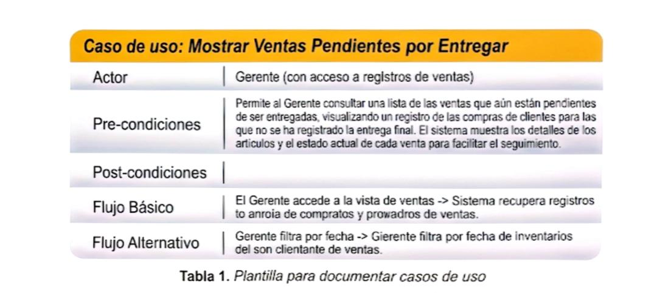
CLASES Vr C.U.U
Casos de uso requisitos |  | Casos de uso A
 |  | casos de uso | actor | descripcion
Requisitos | RF 1.1 | Registrar Cliente/Proveedor | Cliente/Proveedor | Completar un formulario con datos personales para crear una cuenta en el sistema.
 | RF 1.2 | Iniciar Sesión | Cliente/Gerente | Ingresar usuario y contraseña para acceder al sistema con un rol específico.
 | RF 1.3 | Recuperar Contraseña Usuario | (Cliente/Gerente) | Utilizar una opción para restablecer la contraseña en caso de olvido.
 | RF 2.1 | Generar Notificaciones de Visualización de Producto | Gerente | El sistema genera notificaciones sobre la cantidad de personas que vieron un producto específico.
 | RF 2.2 | Mostrar Productos Vendidos | Gerente | Visualizar un informe sobre cuántos y cuáles productos se han vendido.
 | RF 2.3 | Mostrar Productos en Stock | Gerente | Consultar el estado actual del inventario, viendo cuántos y cuáles productos están disponibles.
 | RF 2.4 | Mostrar Compras Entregadas | Gerente | Visualizar un registro de las compras de clientes que ya han sido entregadas.
 | RF 2.5 | Mostrar Ventas Pendientes por Entregar | Gerente | Consultar una lista de las ventas que aún están pendientes de ser entregadas.
 | RF 2.6 | Modificar/Agregar Artículos para Vender | Gerente | Modificar los detalles de los artículos existentes o añadir nuevos artículos al catálogo para la venta.
 | RF 2.7 | Ver Facturas Enviadas a Usuarios | Gerente | Acceder a un historial o listado de todas las facturas que han sido enviadas a los clientes.
 | RF 2.8 | Acceder a Inventario (como Gerente) | Gerente | El Gerente puede entrar al módulo de inventario desde su cuenta.
 | RF 2.9 | Confirmar Pedidos Pagados para Envío | Gerente | Aprobar los pedidos de clientes que ya han sido pagados para que puedan ser despachados.
 | RF 3.1 | Generar Alertas de Stock Bajo | Sistema/Gerente | El sistema genera alertas automáticas cuando el nivel de stock de un producto es bajo.
 | RF 3.2 | Modificar Precios y Agregar Tipos de Abrasivos (Catálogo) | Gerente | Actualizar los precios de los productos o añadir nuevas categorías de abrasivos al catálogo.
 | RF 3.3 | Mostrar Reporte Detallado de Ventas por Categoría | Gerente | Visualizar un informe con el detalle de ventas por categorías de abrasivos (productos más vendidos, ingresos).
 | RF 4.1 | Seleccionar Productos y Añadir al Carrito | Cliente | Navegar por el catálogo, elegir productos y agregarlos a un carrito de compras.
 | RF 4.2 | Confirmar Pedidos y Generar Orden de Despacho | Cliente/Sistema/Auxiliar | Bodega Finalizar un pedido y el sistema genera una orden de despacho para el auxiliar de bodega.
 | RF 4.3 | Registrar Quejas o Reclamos | Cliente | Ingresar detalles sobre quejas o reclamos relacionados con materiales o demoras.
 | RF 4.4 | Procesar Pagos (Transferencia/Contra Entrega) | Cliente/Sistema | Realizar el pago de un pedido a través de transferencia bancaria o en el momento de la entrega.
 | RF 5.1 | Ver Información Personal del Cliente | Cliente | Acceder y visualizar los datos personales registrados en su perfil.
 | RF 5.2 | Ver Historial de Compras, Favoritos y Estado de Pedidos | Cliente | Consultar un resumen de sus compras pasadas, productos guardados como favoritos y el estado actual de sus pedidos.
 | RF 5.3 | Gestionar Catálogo de Proveedores | Gerente | Administrar la información de los proveedores y sus respectivos productos/precios.
 | RF 5.4 | Generar Órdenes de Compra (OC) Automáticas | Sistema/Gerente | El sistema genera automáticamente órdenes de compra para reabastecimiento según las necesidades del inventario.
 | RF 5.5 | Registrar Recepción de Mercancía y Entrada a Bodega | Auxiliar de Bodega | Registrar los productos que llegan de los proveedores y su ingreso físico al almacén.

